RawData
시행년도 | 시행사 구분 | 권역구 구분
2025 | 경기철도 | 용인시

순번 | 조사측선명 | 손상구분번호 | 침하(mm) | 균열 | 습윤 | 노후도(년) | 지반침하 발생 등의 이력(1년 이내) | 침하 | 균열 | 습윤 | 노후도 | 보수보강이력 | 평가점수 | 평가등급 | 조사자 의견 | 인접지번주소(도로명주소) | 조사 위치도 | 부가정보 1 | 부가정보 2
1 | 신수로 | 25-용인시-1 | 양호 | 거북등 | 건조 | 9.3 | - | 0 | 3 | 0 | 0 | 0 | 3 | 일반 |  |  | 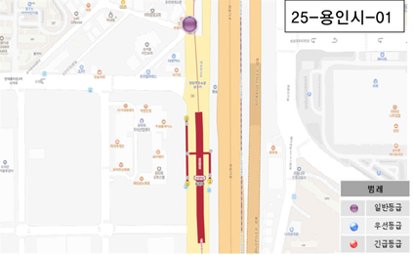 | 임창정 세겹살 앞 도로 (신수로)
2 | 동천로 | 25-용인시-2 | 양호 | 거북등 | 건조 | 9.3 | - | 0 | 3 | 0 | 0 | 0 | 3 | 일반 |  |  | 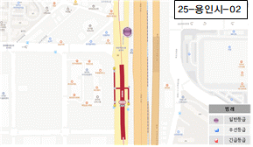 | 고가 앞 도로 (신수로)
3 | 신수로 | 25-용인시-3 | 양호 | 거북등 | 건조 | 9.3 | - | 0 | 3 | 0 | 0 | 0 | 3 | 일반 |  |  | 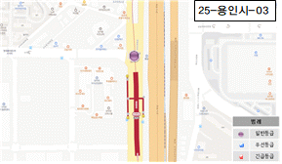 | 만당주유소 앞 삼거리 도로 (신수로)
4 | 신수로 | 25-용인시-4 | 보통 | - | 건조 | 9.3 | - | 3 | 0 | 0 | 0 | 0 | 3 | 일반 | 침하 9cm |  | 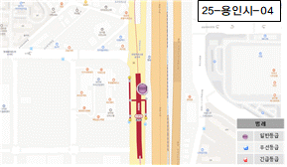 | 동천역 하선피난계단 앞 도로 (신수로)
5 | 신수로 | 25-용인시-5 | 양호 | 거북등 | 건조 | 9.3 | - | 0 | 3 | 0 | 0 | 0 | 3 | 일반 | 침하 5cm미만 |  | 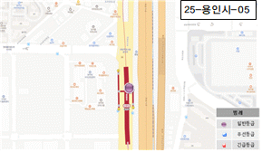 | 자전거 거치대 앞 도로 (신수로)
6 | 신수로 | 25-용인시-6 | 양호 | 거북등 | 건조 | 9.3 | - | 0 | 3 | 0 | 0 | 0 | 3 | 일반 |  |  | 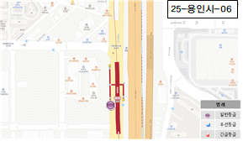 | 동천역 #2출구 앞 도로 (신수로)
7 | 신수로 | 25-용인시-7 | 양호 | - | 건조 | 9.3 | - | 0 | 0 | 0 | 0 | 0 | 0 | 일반 | 보도침하 5cm미만 |  | 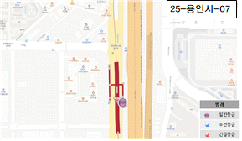 | 동천역 #1출구 앞 보도 (신수로)
8 | 신수로 | 25-용인시-8 | 양호 | 횡균열 | 건조 | 9.3 | - | 0 | 1 | 0 | 0 | 0 | 1 | 일반 |  |  | 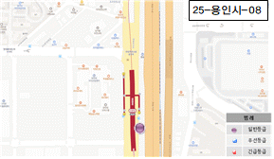 | 동천역 상선 피난계단 맞음편 도로 (신수로)
9 | 신수로 | 25-용인시-9 | 양호 | 종균열 | 건조 | 9.3 | - | 0 | 1 | 0 | 0 | 0 | 1 | 일반 | 침하3cm |  | 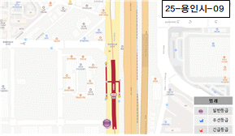 | 푸르지오 건물 앞 도로 (신수로)
10 | 신수로 | 25-용인시-10 | 양호 | 거북등 | 건조 | 9.3 | - | 0 | 3 | 0 | 0 | 0 | 3 | 일반 |  |  | 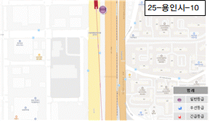 | 푸르지오 맞음편 도로 (신수로)
11 | 신수로 | 25-용인시-11 | 양호 | 거북등 | 건조 | 9.3 | - | 0 | 3 | 0 | 0 | 0 | 3 | 일반 |  |  | 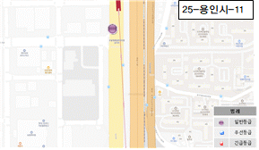 | 힐스테이트 앞 도로 (신수로)
12 | 신수로 | 25-용인시-12 | 양호 | 거북등 | 건조 | 9.3 | - | 0 | 3 | 0 | 0 | 0 | 3 | 일반 |  |  | 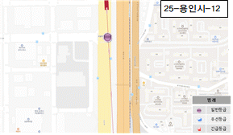 | 조달청 품질관리단 앞 삼거리 도로 (풍덕천로)
13 | 신수로 | 25-용인시-13 | 양호 | 종균열 | 건조 | 9.3 | - | 0 | 1 | 0 | 0 | 0 | 1 | 일반 |  |  | 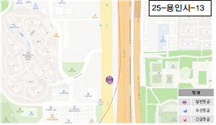 | 레스피아 통로 앞 도로 (풍덕천로)
14 | 신수로 | 25-용인시-14 | 양호 | 거북등 | 건조 | 9.3 | - | 0 | 3 | 0 | 0 | 0 | 3 | 일반 |  |  | 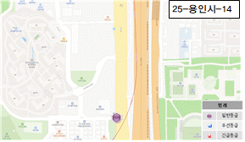 | 제네시스 수지 앞 도로 (풍덕천로)
15 | 풍덕천로 | 25-용인시-15 | 양호 | 종균열 | 건조 | 9.3 | - | 0 | 1 | 0 | 0 | 0 | 1 | 일반 | 침하4cm |  | 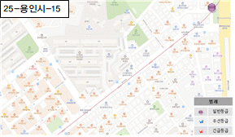 | 다복 앞 도로 (풍덕천로)
16 | 풍덕천로 | 25-용인시-16 | 보통 | - | 건조 | 9.3 | - | 3 | 0 | 0 | 0 | 0 | 3 | 일반 | 침하8cm |  | 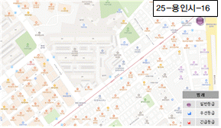 | 샤인노래방 앞 도로 (풍덕천로)
17 | 풍덕천로 | 25-용인시-17 | 양호 | 거북등 | 건조 | 9.3 | - | 0 | 3 | 0 | 0 | 0 | 3 | 일반 |  |  | 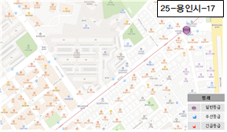 | 미래LED조명 앞 도로 (풍덕천로)
18 | 풍덕천로 | 25-용인시-18 | 양호 | 거북등 | 건조 | 9.3 | - | 0 | 3 | 0 | 0 | 0 | 3 | 일반 |  |  | 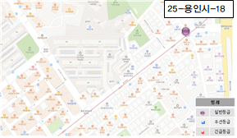 | 덕윤프라자 앞 도로 (풍덕천로)
19 | 풍덕천로 | 25-용인시-19 | 양호 | 거북등 | 건조 | 9.3 | - | 0 | 3 | 0 | 0 | 0 | 3 | 일반 |  |  | 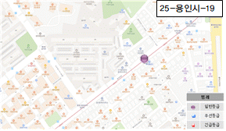 | 수지119 안전센터 앞 양차선 도로 (풍덕천로)
20 | 풍덕천로 | 25-용인시-20 | 양호 | 거북등 | 건조 | 9.3 | - | 0 | 3 | 0 | 0 | 0 | 3 | 일반 |  |  | 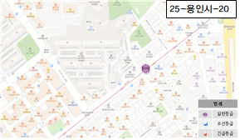 | 미소종합장식 앞 양차선 도로 (풍덕천로)
21 | 풍덕천로 | 25-용인시-21 | 양호 | - | 건조 | 9.3 | - | 0 | 0 | 0 | 0 | 0 | 0 | 일반 | 침하 3cm |  | 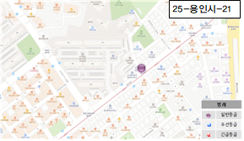 | 페인트마트 앞 도로 (풍덕천로)
22 | 풍덕천로 | 25-용인시-22 | 양호 | 거북등 | 건조 | 9.3 | - | 0 | 3 | 0 | 0 | 0 | 3 | 일반 |  |  | 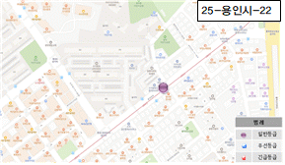 | 페인트마트 앞 도로 (풍덕천로)
23 | 풍덕천로 | 25-용인시-23 | 양호 | 거북등 | 건조 | 9.3 | - | 0 | 3 | 0 | 0 | 0 | 3 | 일반 |  |  | 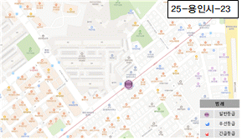 | 청솔타일도기 앞 양차선 도로 (풍덕천로)
24 | 풍덕천로 | 25-용인시-24 | 양호 | 거북등 | 건조 | 9.3 | - | 0 | 3 | 0 | 0 | 0 | 3 | 일반 |  |  | 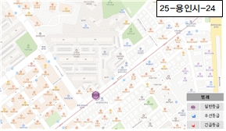 | 물고기자리 앞 양차선 도로 (풍덕천로)
25 | 풍덕천로 | 25-용인시-25 | 양호 | 거북등 | 건조 | 9.3 | - | 0 | 3 | 0 | 0 | 0 | 3 | 일반 |  |  | 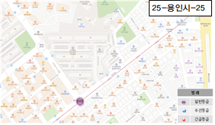 | 현대그린프라자 삼거리 도로 (풍덕천로)
26 | 풍덕천로 | 25-용인시-26 | 양호 | 거북등 | 건조 | 9.3 | - | 0 | 3 | 0 | 0 | 0 | 3 | 일반 |  |  | 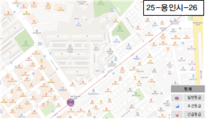 | 현대그린프라자 앞 양차선 도로 (풍덕천로)
27 | 풍덕천로 | 25-용인시-27 | 양호 | - | 건조 | 9.3 | - | 0 | 0 | 0 | 0 | 0 | 0 | 일반 | 보도침하 5cm미만 |  | 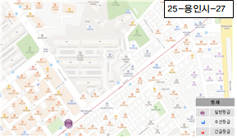 | 버거킹 앞 보도 (풍덕천로)
28 | 풍덕천로 | 25-용인시-28 | 양호 | 거북등 | 건조 | 9.3 | - | 0 | 3 | 0 | 0 | 0 | 3 | 일반 |  |  | 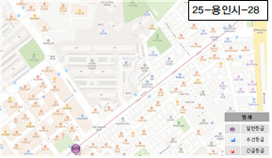 | 현대그린프라자 버스정류장 앞 양차선 도로 (풍덕천로)
29 | 풍덕천로 | 25-용인시-29 | 양호 | 거북등 | 건조 | 9.3 | - | 0 | 3 | 0 | 0 | 0 | 3 | 일반 |  |  | 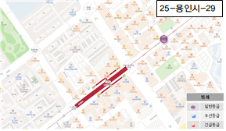 | 세븐일레븐 앞 교차로 도로 (풍덕천로)
30 | 풍덕천로 | 25-용인시-30 | 양호 | 거북등 | 건조 | 9.3 | - | 0 | 3 | 0 | 0 | 0 | 3 | 일반 |  |  | 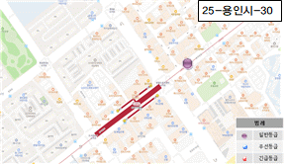 | 롯데리아 앞 도로 (풍덕천로)
31 | 풍덕천로 | 25-용인시-31 | 양호 | 거북등 | 건조 | 9.3 | - | 0 | 3 | 0 | 0 | 0 | 3 | 일반 |  |  | 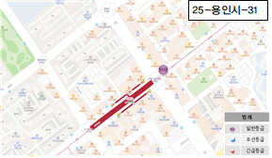 | 하르당 앞 도로 (풍덕천로)
32 | 풍덕천로 | 25-용인시-32 | 양호 | 거북등 | 건조 | 9.3 | - | 0 | 3 | 0 | 0 | 0 | 3 | 일반 | 침하 5cm미만 |  | 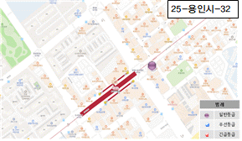 | 메가커피 앞 도로 (풍덕천로)
33 | 풍덕천로 | 25-용인시-33 | 양호 | 거북등 | 건조 | 9.3 | - | 0 | 3 | 0 | 0 | 0 | 3 | 일반 |  |  |  | 로얄스포츠센터 사거리 도로 (풍덕천로)
34 | 풍덕천로 | 25-용인시-34 | 양호 | 거북등 | 건조 | 9.3 | - | 0 | 3 | 0 | 0 | 0 | 3 | 일반 |  |  | 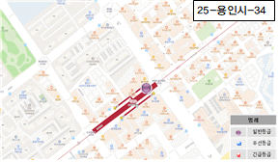 | 수지구청역 #4번출구 앞 도로 (풍덕천로)
35 | 풍덕천로 | 25-용인시-35 | 양호 | - | 건조 | 9.3 | - | 0 | 0 | 0 | 0 | 0 | 0 | 일반 | 보도침하 5cm미만 |  |  | 스타벅스 앞 보도 (풍덕천로)
36 | 풍덕천로 | 25-용인시-36 | 양호 | - | 건조 | 9.3 | - | 0 | 0 | 0 | 0 | 0 | 0 | 일반 | 보도침하 5cm미만 |  | 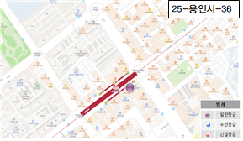 | 렌즈미 글라스미 수지구청역점 앞 보도 (풍덕천로)
37 | 풍덕천로 | 25-용인시-37 | 양호 | 종균열 | 건조 | 9.3 | - | 0 | 1 | 0 | 0 | 0 | 1 | 일반 |  |  |  | 서브웨이 앞 도로 (풍덕천로)
38 | 풍덕천로 | 25-용인시-38 | 양호 | 거북등 | 건조 | 9.3 | - | 0 | 3 | 0 | 0 | 0 | 3 | 일반 |  |  |  | 미태리 앞 (E/V #2호기) 도로 (풍덕천로)
39 | 풍덕천로 | 25-용인시-39 | 양호 | - | 건조 | 9.3 | - | 0 | 0 | 0 | 0 | 0 | 0 | 일반 | 보도침하 5cm미만 |  | 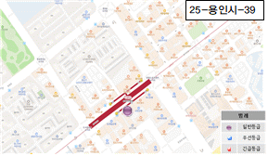 | 미스터피자 앞 보도 (풍덕천로)
40 | 풍덕천로 | 25-용인시-40 | 양호 | 종균열 | 건조 | 9.3 | - | 0 | 1 | 0 | 0 | 0 | 1 | 일반 |  |  |  | 미스터피자 앞 도로 (풍덕천로)
41 | 풍덕천로 | 25-용인시-41 | 양호 | - | 건조 | 9.3 | - | 0 | 0 | 0 | 0 | 0 | 0 | 일반 | 보도침하 5cm미만 |  | 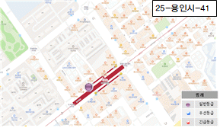 | 수지구청역 #3번출구 앞 보도 (풍덕천로)
42 | 풍덕천로 | 25-용인시-42 | 양호 | 거북등 | 건조 | 9.3 | - | 0 | 3 | 0 | 0 | 0 | 3 | 일반 |  |  |  | 수지구청역 #3번출구 앞 도로 (풍덕천로)
43 | 풍덕천로 | 25-용인시-43 | 양호 | 거북등 | 건조 | 9.3 | - | 0 | 3 | 0 | 0 | 0 | 3 | 일반 | 침하 5cm미만 |  |  | 으뜸안경콘택트 앞 도로 (풍덕천로)
44 | 풍덕천로 | 25-용인시-44 | 양호 | 거북등 | 건조 | 9.3 | - | 0 | 3 | 0 | 0 | 0 | 3 | 일반 |  |  |  | 꼬꼬마김밥 앞 도로 (풍덕천로)
45 | 풍덕천로 | 25-용인시-45 | 양호 | 거북등 | 건조 | 9.3 | - | 0 | 3 | 0 | 0 | 0 | 3 | 일반 | 침하 5cm미만 |  |  | 파리바게트 앞 도로 (풍덕천로)
46 | 풍덕천로 | 25-용인시-46 | 양호 | 거북등 | 건조 | 9.3 | - | 0 | 3 | 0 | 0 | 0 | 3 | 일반 |  |  | 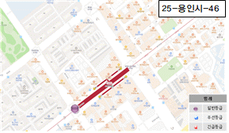 | 도서관입구 사거리 도로 (풍덕천로)
47 | 풍덕천로 | 25-용인시-47 | 양호 | 횡균열 | 건조 | 9.3 | - | 0 | 1 | 0 | 0 | 0 | 1 | 일반 |  |  |  | 주공아파트 버스정류장 앞 도로 (풍덕천로)
48 | 풍덕천로 | 25-용인시-48 | 양호 | - | 건조 | 9.3 | - | 0 | 0 | 0 | 0 | 0 | 0 | 일반 | 보도침하 5cm미만 |  |  | 약손수기관리 앞 보도 (풍덕천로)
49 | 풍덕천로 | 25-용인시-49 | 양호 | - | 건조 | 9.3 | - | 0 | 0 | 0 | 0 | 0 | 0 | 일반 | 보도 단차침하 5cm미만 |  |  | 용인수지신정마을 주공1단지아파트102동 앞 보도 (풍덕천로)
50 | 풍덕천로 | 25-용인시-50 | 양호 | 거북등 | 건조 | 9.3 | - | 0 | 3 | 0 | 0 | 0 | 3 | 일반 |  |  | 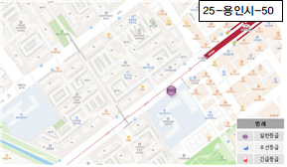 | 신월초등학교 앞 도로 (풍덕천로)
51 | 풍덕천로 | 25-용인시-51 | 양호 | 종균열 횡균열 | 건조 | 9.3 | - | 0 | 1 | 0 | 0 | 0 | 1 | 일반 |  |  | 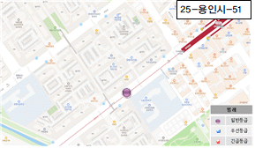 | 용인수지신정마을 주공1단지아파트112동 앞 양차선 도로 (풍덕천로)
52 | 풍덕천로 | 25-용인시-52 | 양호 | - | 건조 | 9.3 | - | 0 | 0 | 0 | 0 | 0 | 0 | 일반 | 보도 단차침하 5cm미만 |  | 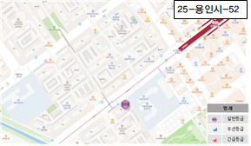 | 신월초교 버스정류장 앞 보도 (풍덕천로)
53 | 풍덕천로 | 25-용인시-53 | 양호 | 거북등 | 건조 | 9.3 | - | 0 | 3 | 0 | 0 | 0 | 3 | 일반 |  |  | 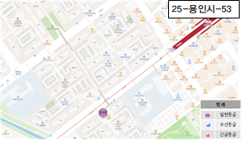 | 신정마을주공 9단지아파트 정문 도로 (풍덕천로)
54 | 풍덕천로 | 25-용인시-54 | 양호 | 횡균열 | 건조 | 9.3 | - | 0 | 1 | 0 | 0 | 0 | 1 | 일반 |  |  | 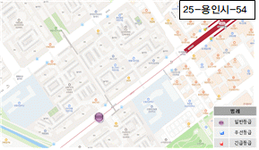 | 신정마을상록 7단지아파트 앞 도로 (풍덕천로)
55 | 풍덕천로 | 25-용인시-55 | 양호 | 횡균열 | 건조 | 9.3 | - | 0 | 1 | 0 | 0 | 0 | 1 | 일반 |  |  | 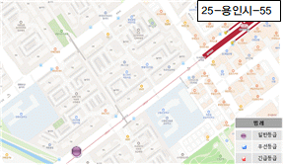 | 신흥장로교회 맞음편 도로 (풍덕천로)
56 | 풍덕천로 | 25-용인시-56 | 양호 | 거북등 | 건조 | 9.3 | - | 0 | 3 | 0 | 0 | 0 | 3 | 일반 |  |  | 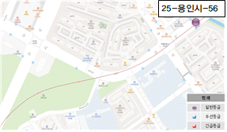 | 풍덕천2동행정복지센터 버스정류장 앞 양차선 도로 (풍덕천로)
57 | 풍덕천로 | 25-용인시-57 | 보통 | - | 건조 | 9.3 | - | 3 | 0 | 0 | 0 | 0 | 3 | 일반 | 보토침하 5cm~1cm미만 |  | 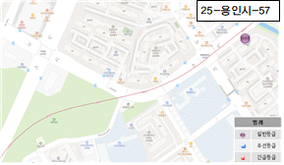 | 풍덕천2동행정복지센터 버스정류장 앞 보도 (풍덕천로)
58 | 풍덕천로 | 25-용인시-58 | 보통 | - | 건조 | 9.3 | - | 3 | 0 | 0 | 0 | 0 | 3 | 일반 | 침하 6cm |  | 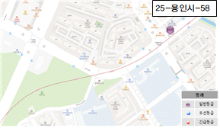 | 풍덕천2동 행정복지센터 앞 도로 (풍덕천로)
59 | 풍덕천로 | 25-용인시-59 | 양호 | 거북등 | 흔적 | 9.3 | - | 0 | 3 | 1 | 0 | 0 | 4 | 일반 |  |  | 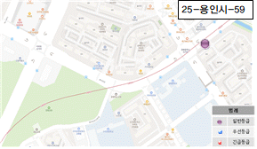 | 수지현대성우 8단지아파트 후문 도로 (풍덕천로)
60 | 풍덕천로 | 25-용인시-60 | 보통 | - | 건조 | 9.3 | - | 3 | 0 | 0 | 0 | 0 | 3 | 일반 | 보토침하 5cm~1cm미만 |  | 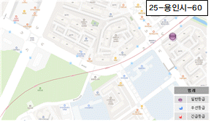 | 수지현대성우 8단지아파트 후문 보도 (풍덕천로)
61 | 풍덕천로 | 25-용인시-61 | 보통 | - | 건조 | 9.3 | - | 3 | 0 | 0 | 0 | 0 | 3 | 일반 | 침하 5cm~1cm미만 |  | 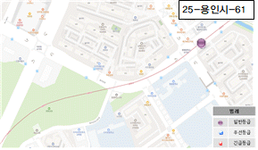 | 수지형대성우 8단지아파트 801동 앞 도로 (풍덕천로)
62 | 풍덕천로 | 25-용인시-62 | 양호 | 거북등 | 건조 | 9.3 | - | 0 | 3 | 0 | 0 | 0 | 3 | 일반 |  |  | 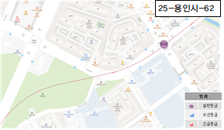 | 정평중학교 사거리 도로 (풍덕천로)
63 | 풍덕천로 | 25-용인시-63 | 양호 | 거북등 | 건조 | 9.3 | - | 0 | 3 | 0 | 0 | 0 | 3 | 일반 |  |  |  | 정평중학교 앞 양차선 도로 (풍덕천로)
64 | 풍덕천로 | 25-용인시-64 | 보통 | - | 건조 | 9.3 | - | 3 | 0 | 0 | 0 | 0 | 3 | 일반 | 침하 5cm~1cm미만 |  |  | GS25 앞 교차로 도로 (풍덕천로)
65 | 풍덕천로 | 25-용인시-65 | 양호 | 거북등 | 건조 | 9.3 | - | 0 | 3 | 0 | 0 | 0 | 3 | 일반 |  |  |  | 동행하는교회 앞 양차선 도로 (풍덕천로)
66 | 수지로 | 25-용인시-66 | 양호 | 거북등 | 건조 | 9.3 | - | 0 | 3 | 0 | 0 | 0 | 3 | 일반 |  |  |  | 정평공원 산책계단 앞 도로 (수지로)
67 | 수지로 | 25-용인시-67 | 양호 | - | 흔적 | 9.3 | - | 0 | 0 | 1 | 0 | 0 | 1 | 일반 |  |  |  | GS칼텍스 앞 도로 (수지로)
68 | 수지로 | 25-용인시-68 | 보통 | - | 건조 | 9.3 | - | 3 | 0 | 0 | 0 | 0 | 3 | 일반 | 침하 5cm~1cm미만 |  |  | GS칼텍스 앞 도로 (수지로)
69 | 수지로 | 25-용인시-69 | 보통 | - | 건조 | 9.3 | - | 3 | 0 | 0 | 0 | 0 | 3 | 일반 | 보토침하 5cm~1cm미만 |  |  | 태영데시양 삼거리 보도 (수지로)
70 | 수지로 | 25-용인시-70 | 양호 | 거북등 | 건조 | 9.3 | - | 0 | 3 | 0 | 0 | 0 | 3 | 일반 |  |  |  | 태영데시양 삼거리 도로 (수지로)
71 | 수지로 | 25-용인시-71 | 양호 | 거북등 | 건조 | 9.3 | - | 0 | 3 | 0 | 0 | 0 | 3 | 일반 |  |  |  | 태영/대우아파트 버스정류장 앞 도로 (수지로)
72 | 수지로 | 25-용인시-72 | 양호 | 거북등 | 건조 | 9.3 | - | 0 | 3 | 0 | 0 | 0 | 3 | 일반 | 침하 5cm미만 |  |  | 푸른마을 푸르지오 삼거리 도로 (수지로)
73 | 수지로 | 25-용인시-73 | 양호 | 거북등 | 건조 | 9.3 | - | 0 | 3 | 0 | 0 | 0 | 3 | 일반 |  |  |  | 다이소 앞 도로 (수지로)
74 | 수지로 | 25-용인시-74 | 양호 | 거북등 | 건조 | 9.3 | - | 0 | 3 | 0 | 0 | 0 | 3 | 일반 |  |  |  | 현대오일뱅크 앞 양차선 도로 (수지로)
75 | 수지로 | 25-용인시-75 | 양호 | 거북등 | 건조 | 9.3 | - | 0 | 3 | 0 | 0 | 0 | 3 | 일반 |  |  |  | 성복동입구 교차로 도로 (수지로)
76 | 수지로 | 25-용인시-76 | 보통 | - | 건조 | 9.3 | - | 3 | 0 | 0 | 0 | 0 | 3 | 일반 | 보도침하 8cm (보도블록 모래 유실 진행) |  |  | 가로등(성복동23-14) 보도 (수지로)
77 | 수지로 | 25-용인시-77 | 양호 | 거북등 | 건조 | 9.3 | - | 0 | 3 | 0 | 0 | 0 | 3 | 일반 | 침하 5cm미만 (측구, 그레이팅 파손 병행) |  |  | 속초종합어시장 앞 도로 (수지로)
78 | 수지로 | 25-용인시-78 | 양호 | 거북등 | 건조 | 9.3 | - | 0 | 3 | 0 | 0 | 0 | 3 | 일반 | 침하 7cm (종·횡 방향 균열 동반) |  |  | 성복스퀘어 입구 앞 도로 (수지로)
79 | 수지로 | 25-용인시-79 | 양호 | 거북등 | 건조 | 9.3 | - | 0 | 3 | 0 | 0 | 0 | 3 | 일반 | 침하 5cm미만 |  |  | 행복청국장 보리밥 앞 교차로 도로 (수지로)
80 | 수지로 | 25-용인시-80 | 양호 | 거북등 | 흔적 | 9.3 | - | 0 | 3 | 1 | 0 | 0 | 4 | 일반 |  |  |  | LG빌리지2차 두산기술원 맞음편 도로 (수지로)
81 | 수지로 | 25-용인시-81 | 양호 | - | 건조 | 9.3 | - | 0 | 0 | 0 | 0 | 0 | 0 | 일반 | 보도침하 5cm미만 |  |  | 블루핸즈 앞 보도 (수지로)
82 | 수지로 | 25-용인시-82 | 양호 | 거북등 | 건조 | 9.3 | - | 0 | 3 | 0 | 0 | 0 | 3 | 일반 |  |  |  | 상현골프클럽입구 도로 (수지로)
83 | 수지로 | 25-용인시-83 | 양호 | 거북등 | 건조 | 9.3 | - | 0 | 3 | 0 | 0 | 0 | 3 | 일반 |  |  |  | 기아수지점 앞 교차로 도로 (수지로)
84 | 수지로 | 25-용인시-84 | 양호 | 거북등 | 건조 | 9.3 | - | 0 | 3 | 0 | 0 | 0 | 3 | 일반 |  |  |  | 돌풍 앞 도로 (수지로)
85 | 수지로 | 25-용인시-85 | 양호 | 거북등 | 건조 | 9.3 | - | 0 | 3 | 0 | 0 | 0 | 3 | 일반 |  |  |  | 파리바게트 앞 도로 (수지로)
86 | 수지로 | 25-용인시-86 | 보통 | - | 건조 | 9.3 | - | 3 | 0 | 0 | 0 | 0 | 3 | 일반 |  |  |  | 대진아파트 앞 보도 (수지로)
87 | 수지로 | 25-용인시-87 | 양호 | 거북등 | 건조 | 9.3 | - | 0 | 3 | 0 | 0 | 0 | 3 | 일반 |  |  |  | 대진아파트 앞 도로 (수지로)
88 | 수지로 | 25-용인시-88 | 양호 | 거북등 | 건조 | 9.3 | - | 0 | 3 | 0 | 0 | 0 | 3 | 일반 |  |  |  | 심곡마을 광교힐스테이트 아파트 양차선 도로 (수지로)
89 | 수지로 | 25-용인시-89 | 양호 | 거북등 | 건조 | 9.3 | - | 0 | 3 | 0 | 0 | 0 | 3 | 일반 |  |  |  | 한국모터스 앞 도로 (수지로)
90 | 수지로 | 25-용인시-90 | 양호 | 거북등 | 건조 | 9.3 | - | 0 | 3 | 0 | 0 | 0 | 3 | 일반 |  |  |  | 광교현대 프레미오 아파트 정문 양차선 도로 (수지로)
91 | 수지로 | 25-용인시-91 | 양호 | 거북등 | 건조 | 9.3 | - | 0 | 3 | 0 | 0 | 0 | 3 | 일반 |  |  |  | 개성손만두 도로 (수지로)
92 | 수지로 | 25-용인시-92 | 양호 | 거북등 | 건조 | 9.3 | - | 0 | 3 | 0 | 0 | 0 | 3 | 일반 |  |  |  | 상현 지구대 삼거리 도로 (수지로)
93 | 수지로 | 25-용인시-93 | 양호 | 거북등 | 건조 | 9.3 | - | 0 | 3 | 0 | 0 | 0 | 3 | 일반 | 침하 5cm미만 |  |  | 포레나 광교상현 아파트101동 양차선 도로 (수지로)
94 | 수지로 | 25-용인시-94 | 양호 | 거북등 | 건조 | 9.3 | - | 0 | 3 | 0 | 0 | 0 | 3 | 일반 |  |  |  | 포레나광교상현 아파트 정문 양차선 도로 (수지로)
95 | 수지로 | 25-용인시-95 | 양호 | 거북등 | 건조 | 9.3 | - | 0 | 3 | 0 | 0 | 0 | 3 | 일반 | 침하 5cm미만 |  |  | 포레나광교상현 버스정류장 앞 양차선 도로 (수지로)
96 | 수지로 | 25-용인시-96 | 양호 | 거북등 | 건조 | 9.3 | - | 0 | 3 | 0 | 0 | 0 | 3 | 일반 | 침하 5cm미만 |  |  | 기아오토큐 상현점 앞 양차선 도로 (수지로)
97 | 포은대로 | 25-용인시-97 | 양호 | - | 건조 | 9.3 | - | 0 | 0 | 0 | 0 | 0 | 0 | 일반 | 침하 3cm |  |  | 광교상현마을 현대아파트 버스정류장 맞음편 도로 (포은대로)
98 | 포은대로 | 25-용인시-98 | 양호 | 거북등 | 건조 | 9.3 | - | 0 | 3 | 0 | 0 | 0 | 3 | 일반 |  |  |  | 에스피케이어학원 앞 도로 (포은대로)
99 | 포은대로 | 25-용인시-99 | 양호 | 거북등 | 건조 | 9.3 | - | 0 | 3 | 0 | 0 | 0 | 3 | 일반 |  |  |  | 동그라미공방 앞 양차선 도로 (포은대로)
100 | 광교중앙로 | 25-용인시-100 | 양호 | 거북등 | 건조 | 9.3 | - | 0 | 3 | 0 | 0 | 0 | 3 | 일반 |  |  |  | 교동면옥 용인상현점 맞음편 도로 (광교중앙로)
101 | 광교중앙로 | 25-용인시-101 | 양호 | 거북등 | 건조 | 9.3 | - | 0 | 3 | 0 | 0 | 0 | 3 | 일반 |  |  |  | IBK기업은행 앞 양차선 도로 (광교중앙로)
102 | 광교중앙로 | 25-용인시-102 | 양호 | 거북등 | 건조 | 9.3 | - | 0 | 3 | 0 | 0 | 0 | 3 | 일반 |  |  |  | 상현중학교 앞 양차선 도로 (광교중앙로)
103 | 광교중앙로 | 25-용인시-103 | 양호 | 거북등 | 건조 | 9.3 | - | 0 | 3 | 0 | 0 | 0 | 3 | 일반 |  |  |  | 옹암교 양차선 도로 (광교중앙로)
104 | 광교중앙로 | 25-용인시-104 | 양호 | 거북등 | 건조 | 9.3 | - | 0 | 3 | 0 | 0 | 0 | 3 | 일반 |  |  |  | 광교마을상현역 사거리 도로 (광교중앙로)
105 | 광교중앙로 | 25-용인시-105 | 양호 | 거북등 | 건조 | 9.3 | - | 0 | 3 | 0 | 0 | 0 | 3 | 일반 | 침하 5cm미만 |  |  | 광교오오 부동산 앞 양차선 도로 (광교중앙로)
106 | 광교중앙로 | 25-용인시-106 | 양호 | 거북등 | 건조 | 9.3 | - | 0 | 3 | 0 | 0 | 0 | 3 | 일반 |  |  |  | 삼형제김밥 앞 양차선 도로 (광교중앙로)
107 | 광교중앙로 | 25-용인시-107 | 양호 | 거북등 | 건조 | 9.3 | - | 0 | 3 | 0 | 0 | 0 | 3 | 일반 |  |  |  | 핵밥 앞 양차선 도로 (광교중앙로)
108 | 광교중앙로 | 25-용인시-108 | 양호 | 거북등 | 건조 | 9.3 | - | 0 | 3 | 0 | 0 | 0 | 3 | 일반 | 침하 5cm미만 |  |  | 이삭토스트 앞 도로 (광교중앙로)
109 | 광교중앙로 | 25-용인시-109 | 양호 | 거북등 | 건조 | 9.3 | - | 0 | 3 | 0 | 0 | 0 | 3 | 일반 |  |  |  | 컴포즈커피 앞 양차선 도로 (광교중앙로)
110 | 광교중앙로 | 25-용인시-110 | 양호 | 거북등 | 건조 | 9.3 | - | 0 | 3 | 0 | 0 | 0 | 3 | 일반 |  |  |  | 다이소 앞 양차선 도로 (광교중앙로)
111 | 광교중앙로 | 25-용인시-111 | 양호 | 거북등 | 건조 | 9.3 | - | 0 | 3 | 0 | 0 | 0 | 3 | 일반 |  |  |  | 광교유타워 앞 양차선 도로 (광교중앙로)
112 | 광교중앙로 | 25-용인시-112 | 양호 | 종균열 횡균열 | 건조 | 9.3 | - | 0 | 1 | 0 | 0 | 0 | 1 | 일반 |  |  |  | 광교마을 사거리 도로 (광교중앙로)

